Dashboard
BLOCK 139

 | VERSION | 1.0.0

Chuyên Đề Phát Triển Web 1

Evidance
hình1

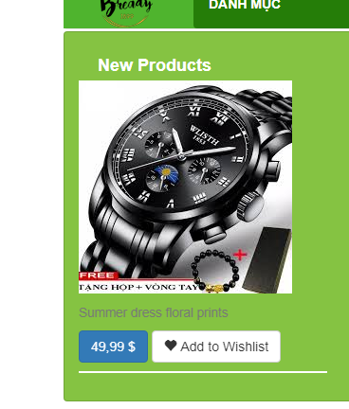
hình2

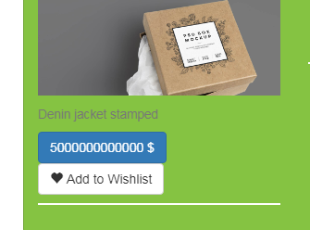
hình4

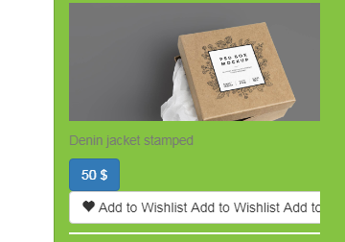

hình6

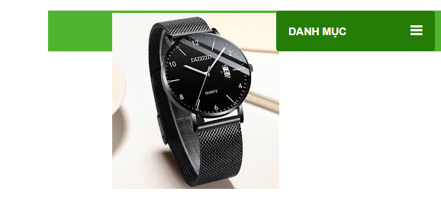
hinh8

